상품제안서
캔디 파스텔 노트북 태블릿 다용도 파우치 | 상품코드: S30584

 |  |  |  |  |  |  | 02-713-8555 | www.synergygift.co.kr
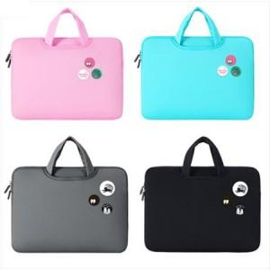

【상세/제작정보】

【인쇄/포장옵션】 | 실크 / OPP(비닐)

【공급단가】 | 수량 | 50~ | 100~ | 500~ | 1,000~ | 2,000~
*VAT별도 | 13인치 | 11,700원 | 11,520원 | 11,250원 | 10,800원 | 10,350원
 | 15.6인치 | 11,700원 | 11,520원 | 11,250원 | 10,800원 | 10,350원

【상품 URL】 | https://www.synergygift.co.kr:443/src/goods_detail.php?gdno=30584

